Sheet1
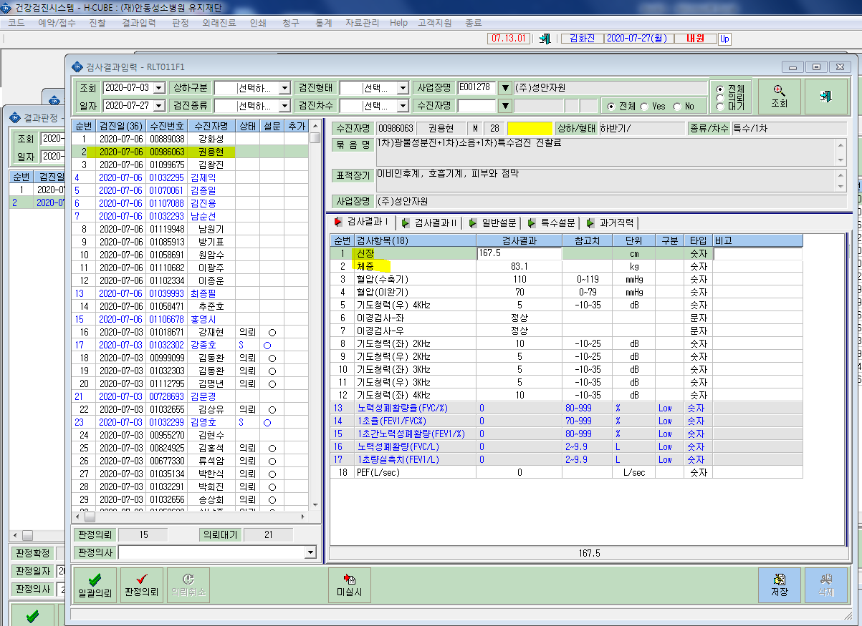
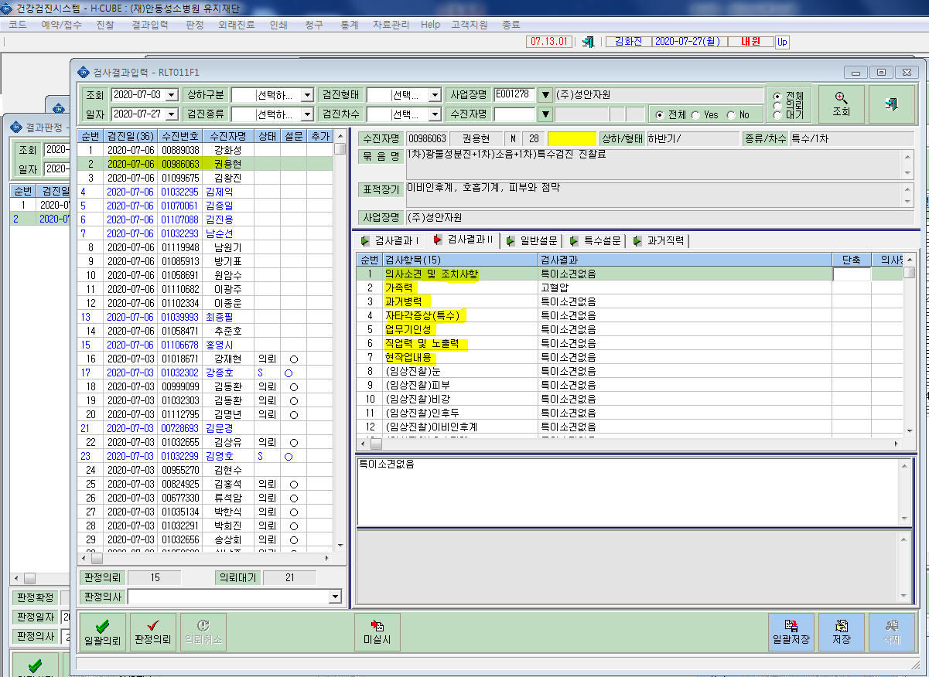
* 특수검진 결과입력란에 검진결과 일부가 연동이 안되고 있습니다. 일괄적으로 전체가 그런건아니고 일부가 연동이 안되고있습니다. 확인부탁드립니다.

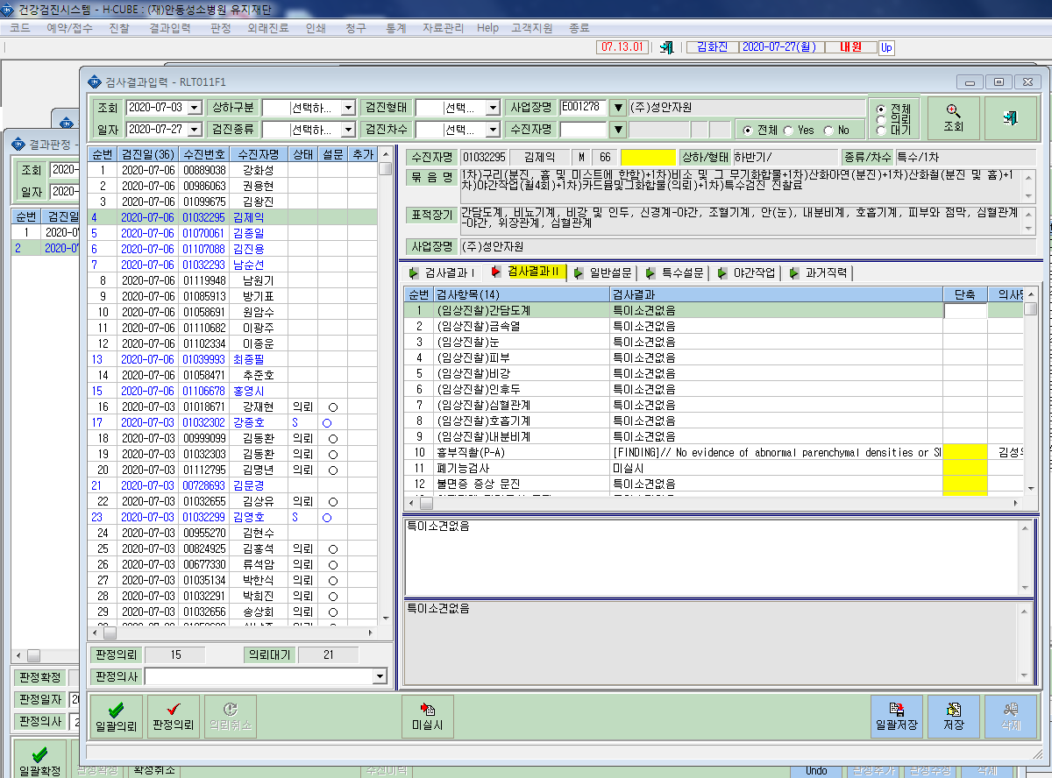
< 연동안되는케이스>
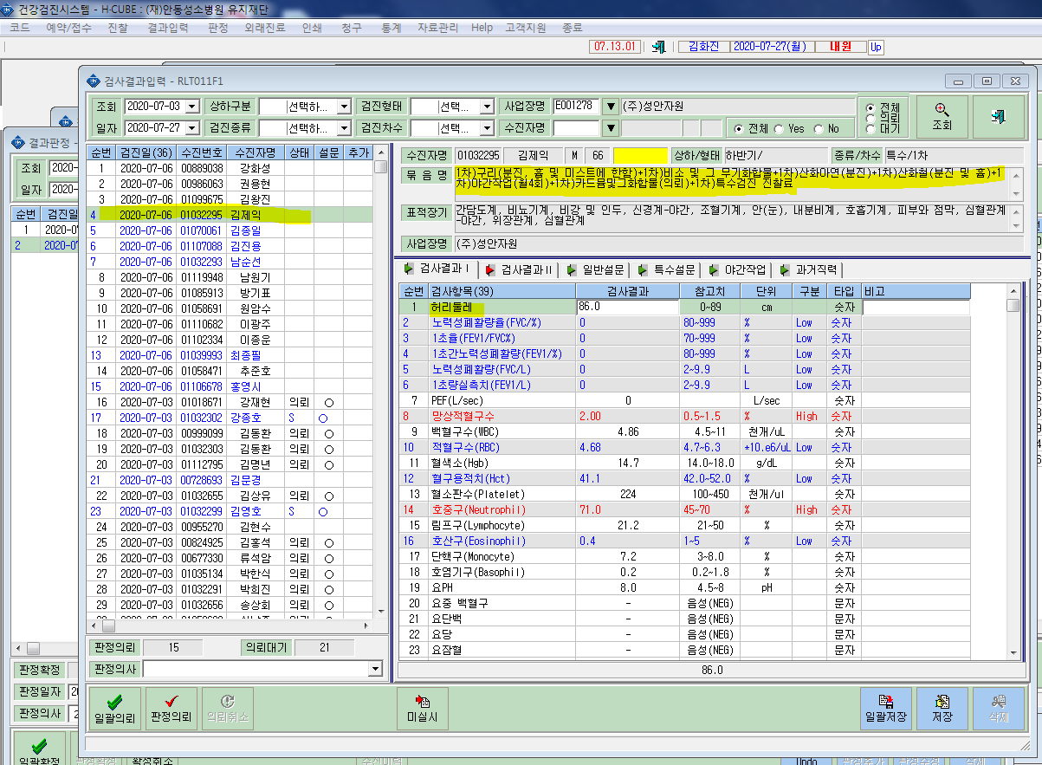

신장,체중검사결과 연동안됨.

과거병력,가족력등 연동안됨.

<정상적케이스>

